Sheet1
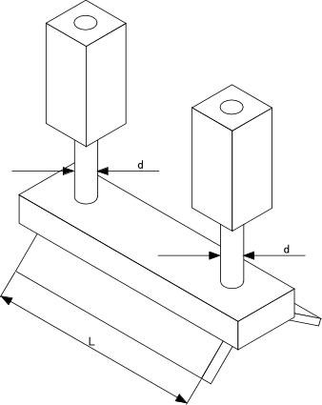
シリンダー径(d) | 16 | mm
スキージ長さ(L) | 300 | mm
印圧(シリンダー) | 0.03 | Mpa
荷重 | 12.0576 | N
換算印圧 | 0.040192 | N/mm

